Pinout
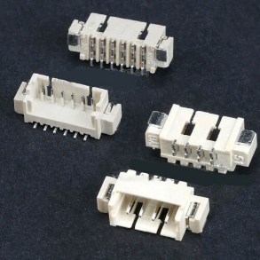
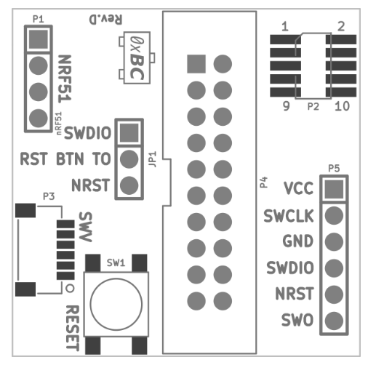
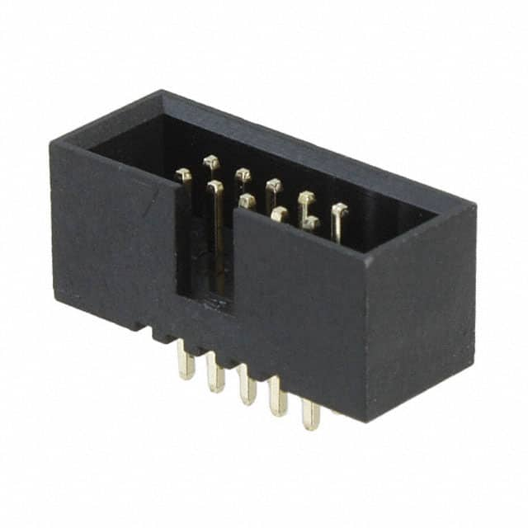
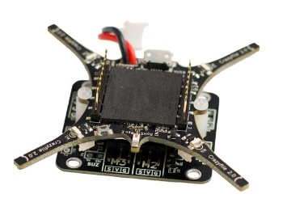
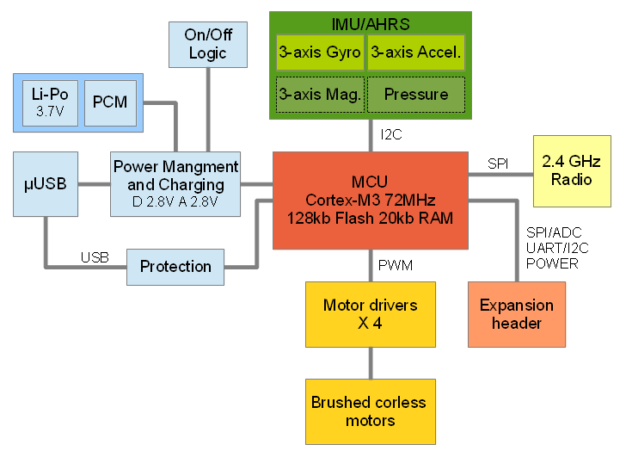
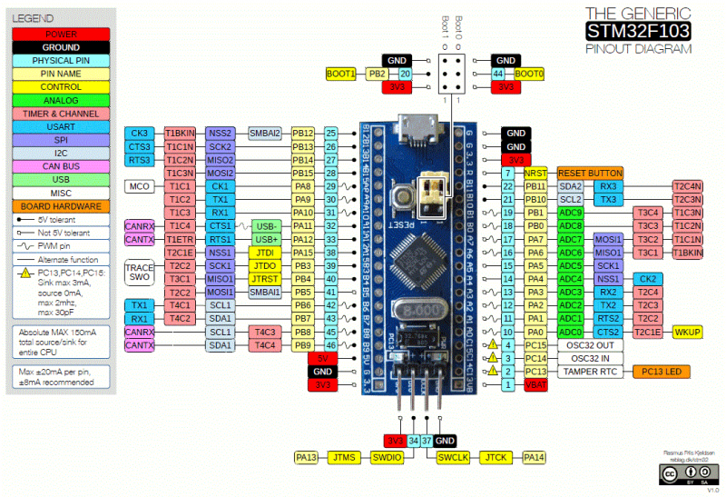
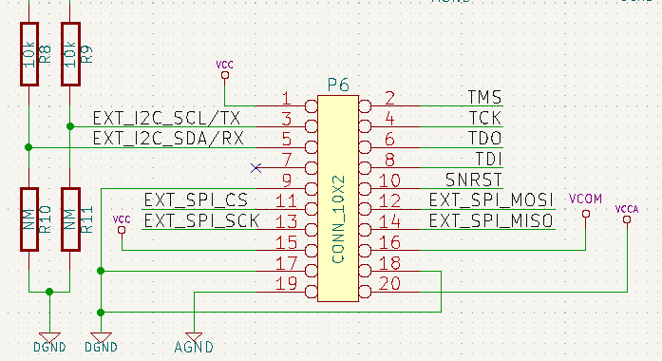
# | Pin Físico | Nombre | Descripción
1 | 1 | VCC | Digital supply Voltage
2 | 2 | TMS | Test Mode Select
3 | 3 | SCL/TX | I2C Clock / UART TX
4 | 4 | TCK | Test Clock
5 | 5 | SDA/RX | I2C Data / UART RX
6 | 6 | TDO | Test Data Out
7 | 7 | x | -
8 | 8 | TDI | Test Data In
9 | 9 | DGND | Digital Ground
10 | 10 | NRST | System Reset
11 | 11 | SPI_CS | SPI Chip Select / AIN4
12 | 12 | SPI_MOSI | SPI MOSI / AIN7
13 | 13 | SPI_SCK | SPI SCK / AIN5
14 | 14 | SPI_MISO | SPI MISO / AIN6
15 | 15 | VCC | Digital supply Voltage | Figura 1. Diagrama de módulos electrónicos |  |  |  | Figura 2. Esquema de pines para ARM Cortex STM32 |  |  | Figura 4. Esquemático del módulo de expansión
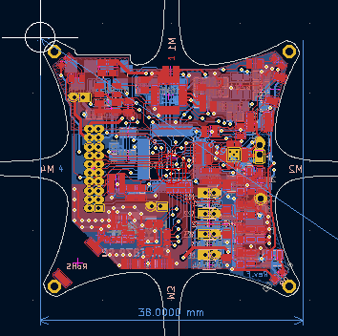
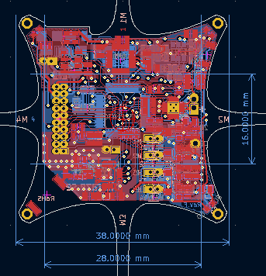
16 | 16 | VCOM | Battery/USB Voltage
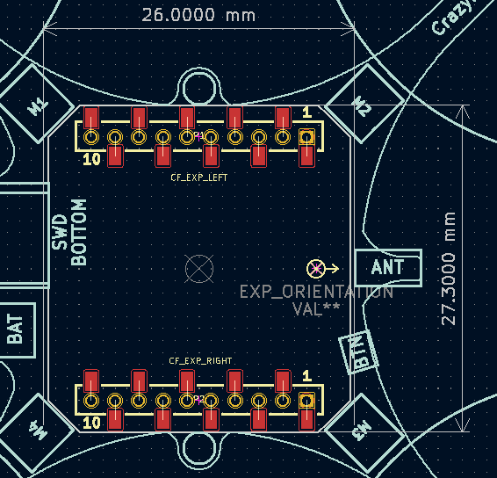
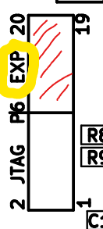
17 | 17 | DGND | Digital Ground | POWER | Dimensiones del PCB
18 | 18 | DGND | Digital Ground | GROUND | # | h (mm) | w (mm)
19 | 19 | AGND | Analogue Grpund | SPI/ADC | out_box | 38 | 30
20 | 20 | VCCA | Analogue Supply | UART/I2C | inner_box | 16 | 28
 |  |  |  | JTAG | 10×2 pin 1.27mm

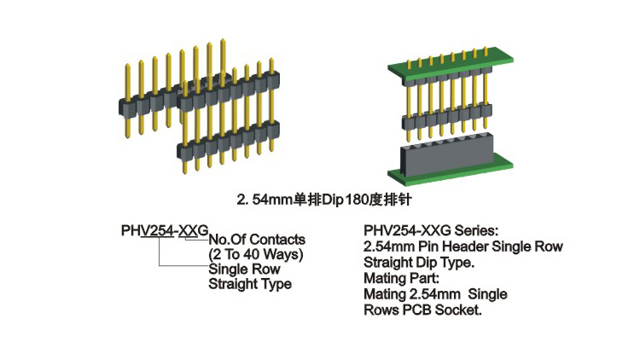

 |  |  |  |  |  |  |  | Figura 3. Dimensiones espaciales para el modulo de expansión

 |  |  |  |  |  |  |  |  |  | Figura 6. Dimensiones template

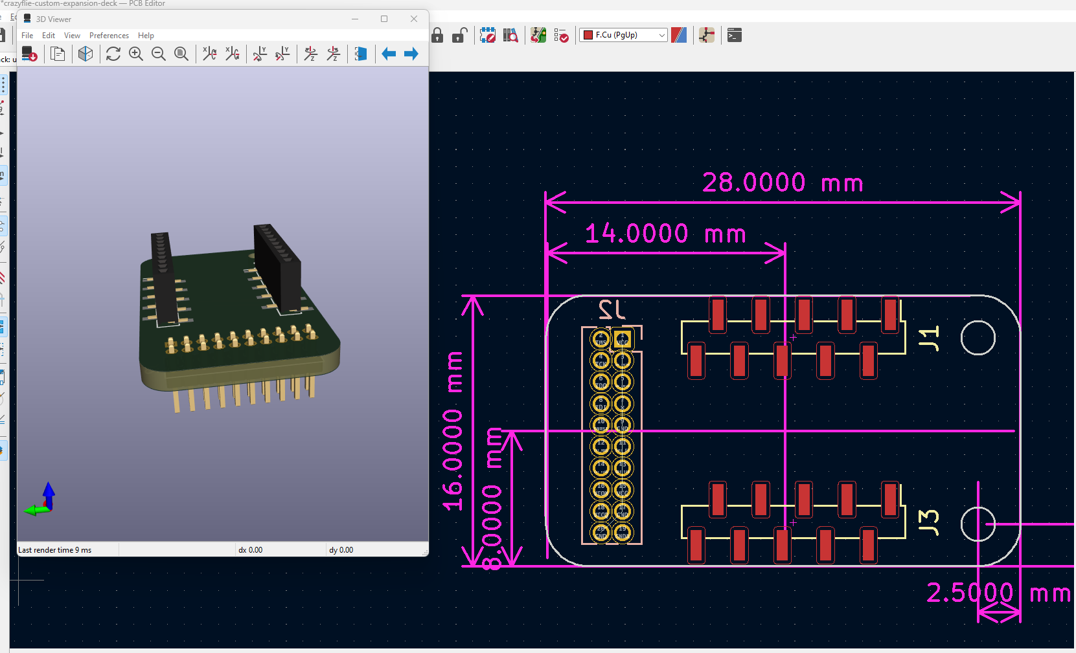
 |  |  |  | Figura 5. Pin Headers 10x2 (Single and Dual row) |  |  |  |  |  | El template es de 26x27.3 mm aprox, la solución que se propone es un rectángulo de 16x28mm |  |  |  |  |  | Figura 9.Los pines del JTAG no se utilizan a excepción del I2C
 |  |  |  |  |  |  |  |  |  |  |  |  |  |  |  | Pines utilizables
 |  |  |  |  |  |  |  |  |  |  |  |  |  |  |  | 1 | VCC
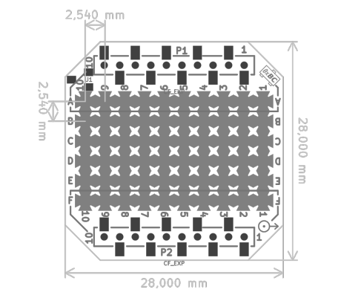
 |  |  |  |  |  |  |  |  |  |  |  |  |  |  |  | 3 | SCL/TX | UART
 |  |  |  |  |  |  |  |  |  |  |  | Dimensiones del PCB Crazyflie |  |  |  | 5 | SDA/RX
 |  |  |  |  |  |  |  |  |  |  |  | # | h (mm) | w (mm) |  | 9 | DGND
 |  |  |  |  |  |  |  |  |  |  |  | box | 28 | 28 |  | 10 | NRST
 |  |  |  |  |  |  |  |  |  |  |  | pins | 2.54 | 2.54 |  | 11 | SPI_CS | SPI
 |  |  |  |  |  |  |  |  |  |  |  | 10×2 pin 1.27mm |  |  |  | 12 | SPI_MOSI
 |  |  |  |  |  |  |  |  |  |  |  | > 1.5 g |  |  |  | 13 | SPI_SCK
 |  |  |  |  |  |  |  |  |  |  |  |  |  |  |  | 14 | SPI_MISO
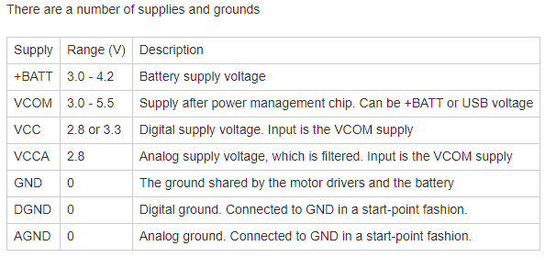
 |  |  |  |  |  |  |  |  |  |  |  |  |  |  |  | 15 | VCC
 |  |  |  |  |  |  |  |  |  |  |  |  |  |  |  | 16 | VCOM
 |  |  |  |  |  |  |  |  |  |  |  |  |  |  |  | 17 | DGND
 |  |  |  |  |  |  |  |  |  |  |  |  |  |  |  | 18 | DGND
 |  |  |  |  |  |  |  |  |  |  |  |  |  |  |  | 19 | AGND
 |  |  |  |  |  |  |  |  |  |  |  |  |  |  |  | 20 | VCCA

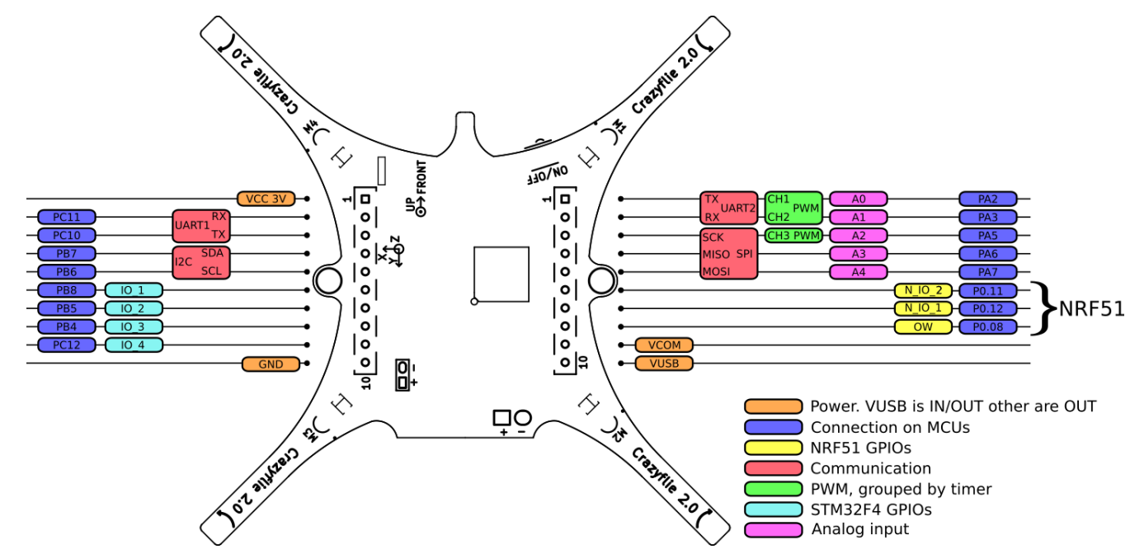
 |  |  |  | Figura 7. Primer propuesta de diseño del módulo de expansión |  |  |  |  | Figura 8. Crazyflie prototyping deck
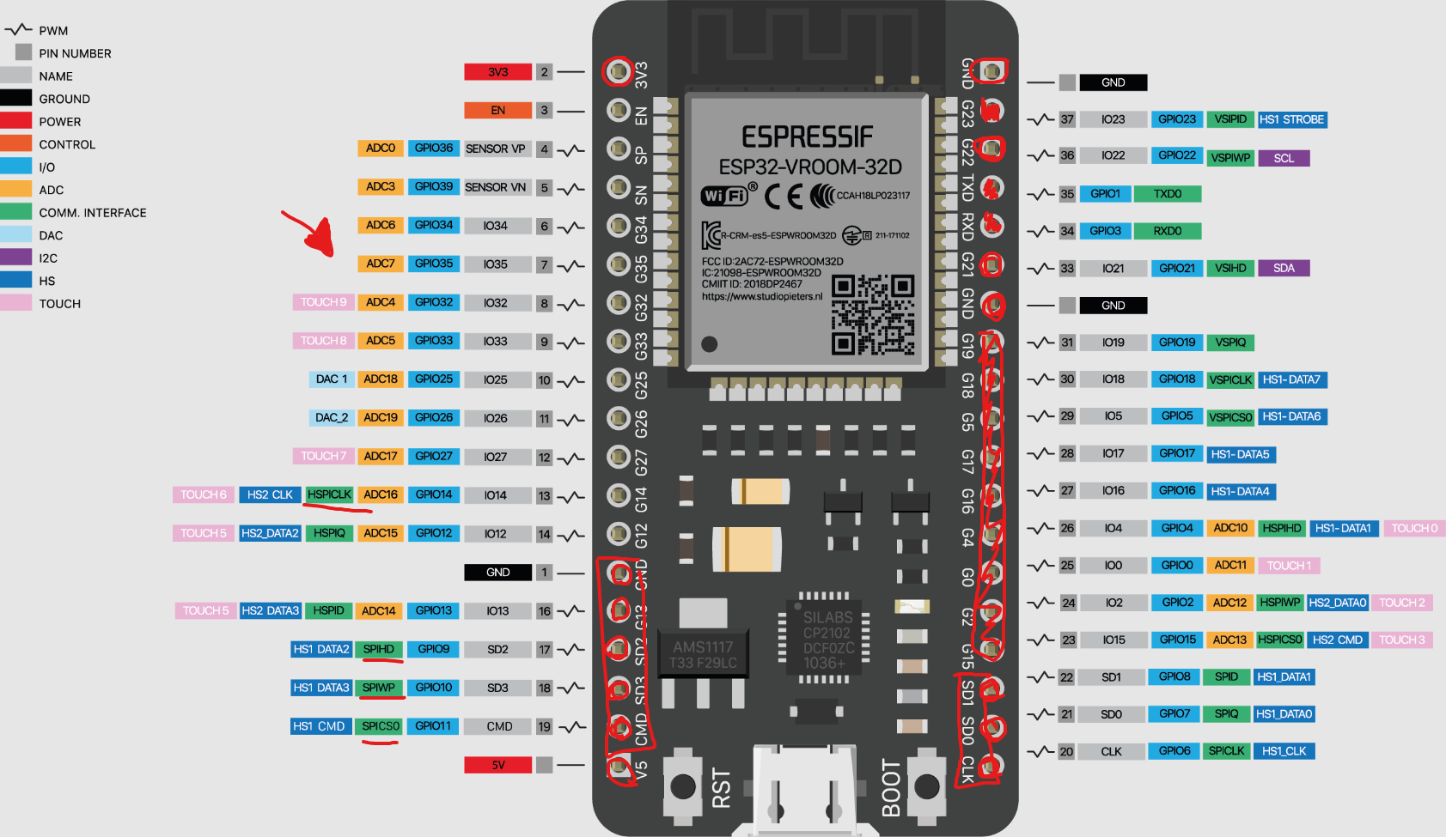

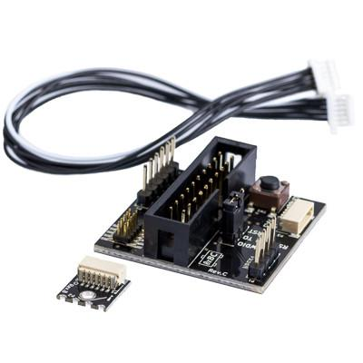
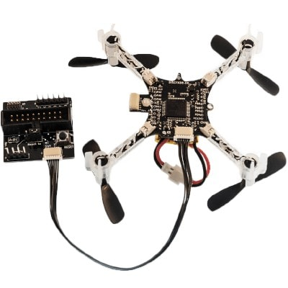

 |  |  |  |  |  |  |  |  |  |  |  |  |  |  | Crazyflie 2.0 debug electronics for STM32F4 and nRF51 (bitcraze.io)

